⑤入厩届
＜馬事公苑 入厩届＞ |  |  |  |  |  |  | 競技会・講習会名： |  | 第48回 JRAホースショー |  |  |  |  | 受付番号

【注意】必ずお読みください
◆「JRA 馬事公苑入厩要件」（下記 画像）を満たした接種歴であること
※2025年7月1日より適用された新要件を参照してください
「公益社団法人日本馬術連盟 馬インフルエンザ予防接種実施要領」を満たしていても、「JRA 馬事公苑入厩要件」を満たしていない場合は入厩できません
◆必ず基礎接種歴がわかる日付から記載すること
◆基礎接種完了後、半年または1年に一度、継続的に補強接種を完了していること
◆申込時点で規定のワクチン接種が完了していない場合、予定日を記入しておき、
必ず接種を完了すること
フリガナ 馬名 | 年齢 | 本苑への 入厩 （選ぶ） | 再入厩の場合、 前回の入厩年月日 |  |  |  | 馬インフルエンザ予防接種歴（すべての接種を記載） |  |  |  |  |  |  |  | 入厩予定 日 | 退厩予定 日
 | 性別 （選ぶ） |  | （ 大会名 ）
 |  |  | 20 | 年 | 月 | 日 | 年（西暦）月日 |  |  |  |  |  |  |  | 日付（選ぶ）

 |  |  | 20 | 年 | 月 | 日 | 年（西暦）月日 |  |  |  |  |  |  |  | 日付（選ぶ）

 |  |  | 20 | 年 | 月 | 日 | 年（西暦）月日 |  |  |  |  |  |  |  | 日付（選ぶ）

 |  |  | 20 | 年 | 月 | 日 | 年（西暦）月日 |  |  |  |  |  |  |  | 日付（選ぶ）
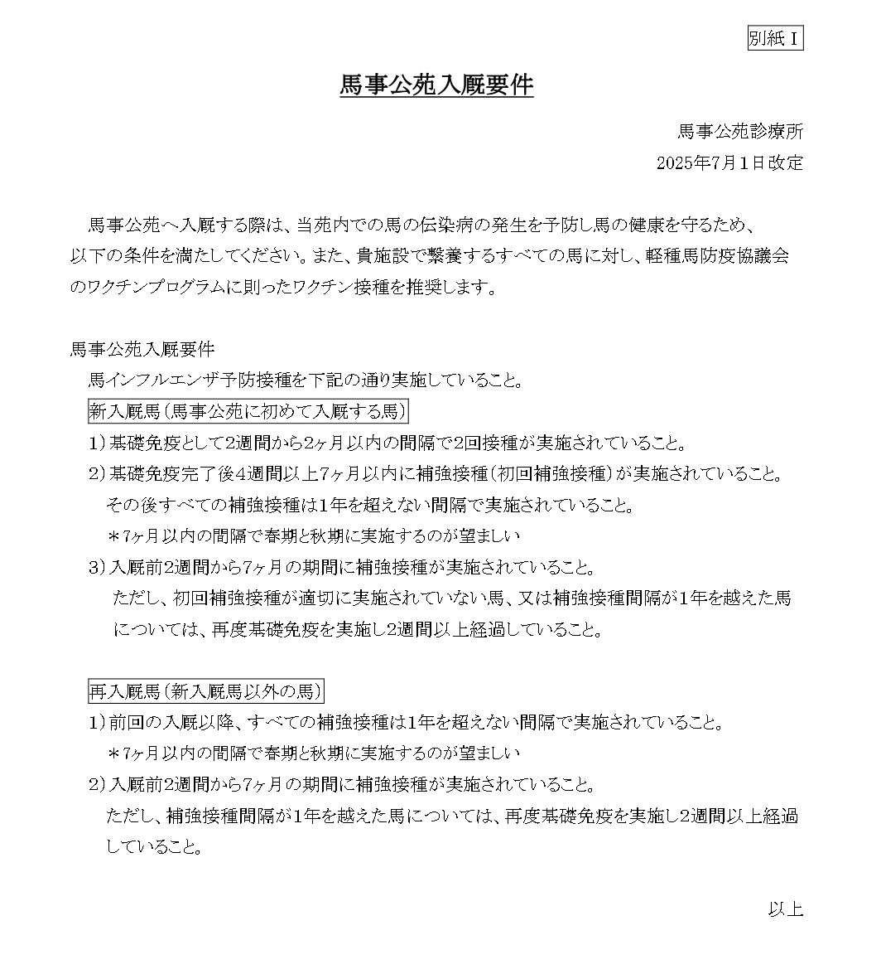

 |  |  | 20 | 年 | 月 | 日 | 年（西暦）月日 |  |  |  |  |  |  |  | 日付（選ぶ）

 |  |  | 20 | 年 | 月 | 日 | 年（西暦）月日 |  |  |  |  |  |  |  | 日付（選ぶ）

 |  |  |  |  | 申請日 |  |  | 20 | 26 | 月 | 日 | 所属団体名
 |  |  |  |  | 申請者（フリガナ） |  |  |  |  |  |  | 電話番号

 |  |  |  |  |  |  |  |  |  |  |  |  | 日 本 中 央 競 馬 会 殿

